CATALOGO FERIA
INVENTARIO LA TABA
Catálogo de muebles y objetos
 |  |  | ACTUALIZADO: | 24/09/2026

Imagen | Objeto | Descripción | Valor Nuevo | Valor Usado
Dormitorio 2
 | Sommier 2 Plazas | Sommier en buen estado |  | $ 350,000
 | Respaldo negro | Respaldo negro en perfecto estado |  | $ 60,000
 | Mesa de luz Blanca | Comoda con cajon blanca |  | $ 50,000
 | Mesa de luz Blanca | Comoda con cajon blanca |  | $ 50,000
 | Velador artesanal — x2 | Velador artesanal |  | $ 100,000
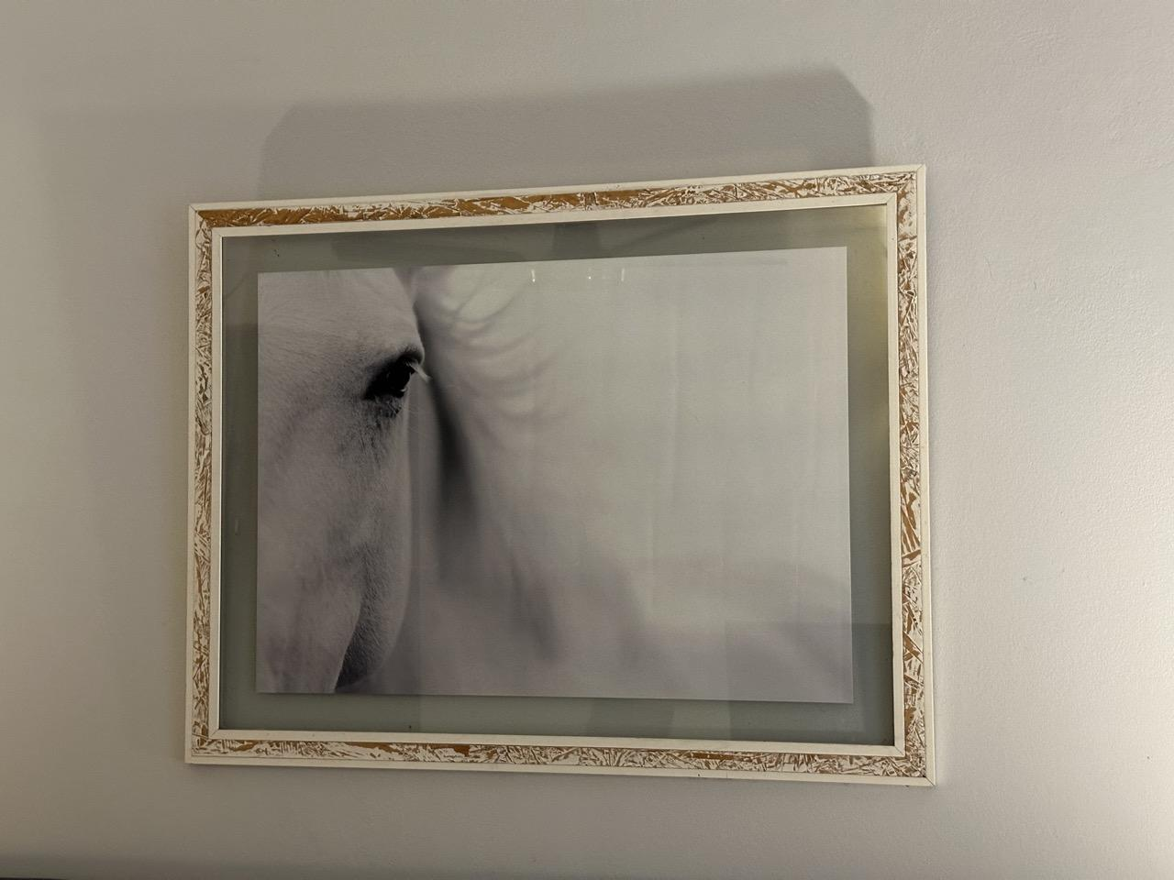 | Cuadro caballo blanco | Cuadro caballo grande |  | $ 100,000
 | Cuna + Cambiador + Cajonera | Cuna con colchon, cambiador y cajones |  | $ 250,000
 | Escritorio | Escritorio blanco con cajones |  | $ 120,000
 | Sillon Matero de un cuerpo | Un cuerpo color beige |  | $ 150,000
 | TV Admiral 32' | TV 32' Admiral |  | $ 150,000
 | Estufa electrica ATMA | Estufa atma con ruedas |  | $ 120,000
Dormitorio 3
 | Mesa de luz blanca | Comoda con cajon blanca |  | $ 50,000
 | Velador artesanal | Velador artesanal |  | $ 50,000
Sin ambiente informado
AGREGAR FOTO
Dormitorio 4
AGREGAR FOTO | Mesa de luz blanca | Comoda con cajon blanca |  | $ 50,000
 | Velador artesanal | Velador artesanal de hierro con campana |  | $ 100,000
 | Cuadro Conejo | Cuadro conejo |  | $50,000.00
 | Cama de Hierro negro 1 Plaza + colchon — x2 | cama de hierro negro mas colchon en buen estado |  | $200,000.00
Dormitorio 5
 | Mesa de luz blanca — x2 | Comoda con cajon blanca |  | $ 100,000
 | Sommier 2 Plazas | Sommier 2P en buen estado |  | $ 350,000
 | Velador artesanal | Velador artesanal |  | $ 50,000
 | Estufa electrica ATMA | Estufa atma con ruedas |  | $ 120,000
 | Aplique de pared rustico | Aplique de pared con tirador |  | $ 100,000
Dormitorio 6
 | Cama de madera 1 Plaza — x2 | Cama de madera 1 Plaza con respaldo |  | $ 200,000
 | Mesa de luz Blanca chica | Mesa de luz blanca chica |  | $ 35,000
 | Velador artesanal | Velador artesanal |  | $ 50,000
 | Cuadro oveja | Cuadro de oveja |  | $ 50,000
Dormitorio 7
 | Cama de madera 1 Plaza — x2 | Cama de madera 1 Plaza con respaldo |  | $ 200,000
 | Mesa de luz blanca | Mesa de luz blanca con cajon |  | $ 50,000
 | Velador artesanal | Velador artesanal de hierro con campana |  | $ 50,000
 | Cuadro vaca | Cuadro de vaca marco de madera |  | $ 50,000
Dormitorio 8
 | Cama de madera 1 plaza con camastro y 3 cajones | Cama de 1 plaza con camastro y 3 cajones |  | $ 200,000
 | Cama de hierro 1 Plaza | Cama con base de hierro 1 Plaza |  | $ 120,000
 | Cofre de madera blanco | Cofre de madera |  | $ 50,000
 | Cuadro oveja | Cuadro de oveja marco de madera |  | $ 50,000
Living altillo
 | Sillon cama verde | Sillon cama verde plegable |  | $ 120,000
 | Sillon cama amarillo | Sillon cama amarillo plegable |  | $ 150,000
 | Mesa ratona de madera | Mesa ratona de madera |  | $ 80,000
 | Cuadro caballos amanecer | Cuadro caballos amanecer |  | $ 100,000
Dormitorio 9
 | Sommier 2 Plazas | Cama sommier 2 Plazas |  | $ 350,000
 | Respaldo 2 Plazas negro | Respaldo negro en perfecto estado |  | $ 60,000
 | Mesa de luz blanca | Mesa de luz blanca con cajon |  | $ 50,000
 | Mesa de luz blanca | Mesa de luz blanca con cajon |  | $ 50,000
 | Velador artesanal | Velador artesanal de hierro con campana |  | $ 50,000
 | Velador artesanal | Velador artesanal de hierro con campana |  | $ 50,000
 | Cuadro caballo | Cuadro de caballo blanco |  | $ 100,000
 | Sillon matero de un cuerpo | Sillon matero rojo 1 cuerpo |  | $ 150,000
Dormitorio 10
 | Sommier 2 Plazas | Cama sommier 2 Plazas |  | $ 350,000
 | Mesa de luz Blanca — x2 | Mesa de luz blanca con cajon |  | $ 50,000
 | Velador artesanal — x2 | Velador artesanal de hierro con campana |  | $ 50,000
 | Respaldo 2 Plazas negro | Respaldo negro en perfecto estado |  | $ 60,000
 | Cuadro caballos amanecer | Cuadro caballos amanecer |  | $ 100,000
Dormitorio principal
 | Sommier 2 Plazas | Cama sommier 2 Plazas |  | $ 350,000
 | Respaldo 2 Plazas negro | Respaldo negro en perfecto estado |  | $ 60,000
 | Mesa de luz | Mesa de luz blanca con cajon |  | $ 35,000
 | Mesa de luz | Mesa de luz blanca con cajon |  | $ 50,000
 | Velador artesanal — x2 | Velador artesanal de hierro con campana |  | $ 200,000
 | Cuadro caballo | Cuadro de caballo |  | $ 100,000
 | Sillon matero gris | Sillon matero gris 1 cuerpo |  | $ 150,000
 | Estufa electrica ATMA — x2 | Estufa atma con ruedas |  | $ 200,000
Living secundario
 | Cama de mimbre y colchon | Cama de mimbre con colchon |  | $ 100,000
 | Sillon cama azul | Sillon cama azul |  | $ 200,000
 | Mesa de madera chica | Mesa ratona de madera |  | $ 100,000
 | Velador de pie | Velador de pie |  | $ 30,000
 | Cuadro caballo | Cuadro de caballos |  | $ 100,000
Living principal
 | Sillon 3 cuerpos cuero | Sillon 3 cuerpos cuero marron |  | $ 200,000
 | Sillon 1 cuerpo cuero — x2 | Sillon 1 cuerpo cuero marron |  | $ 200,000
 | Perchero de madera | Perchero de madera 5 |  | $ 30,000
AGREGAR FOTO | Cuadro caballo — x6 | Multiples cuadros de caballos |  | $ 600,000
 | Mesa ratona de vidrio | Mesa ratona cuadrada de vidrio |  | $ 100,000
Salon de juegos
 | Sillones 2 cuerpos azul — x3 | Sillon azul dos cuerpos |  | $ 1,000,000
AGREGAR FOTO | Mesa ratona de madera | Mesa ratona de madera |  | $ 200,000
 | Mesa de ping pong | Mesa de ping pong |  | $ 400,000
 | Metegol | Metegol |  | $ 100,000
 | Lampara de pie | Lampara de pie |  | $ 30,000
 | Mueble rustico | Mueble de madera rustico |  | $ 150,000
Sin ambiente informado
AGREGAR FOTO
Resibidor
 | Sillon 3 cuerpos floreado | Sillon 3 cuerpos floreado |  | $ 200,000
 | Perchero de madera largo | Perchero de madera 10 |  | $ 50,000
 | Cuadro caballo | Cuadro caballo grande |  | $ 100,000
Sin ambiente informado
AGREGAR FOTO
AGREGAR FOTO
Comedor principal
 | Mesa de madera grande 14 sillas | Mesa de madera grande con 14 sillas |  | $ 400,000
 | Mesa de apoyo de madera | Mesa de apoyo de madera |  | $ 250,000
 | Mueble de apoyo vintage | Mueble de apoyo vintage |  | $ 350,000
Sin ambiente informado
AGREGAR FOTO
AGREGAR FOTO
Sector Bar
 | Mesa redonda madera grande | Mesa redonda de madera |  | $ 200,000
 | Sillas X5 — x5 | Sillas de madera |  | $ 100,000
 | Banquetas barra — x3 | Banquetas de madera barra |  | $ 75,000
Sector bar
 | Tromen grande | Tromen grande |  | $ 600,000
Pasillo Planta alta
AGREGAR FOTO
AGREGAR FOTO
Lavadero
 | Lavarropas LG | Lavarropas LG 8.5KG |  | $ 450,000
 | Lavarropas Drean | Lavarropas Drean 8.12KG |  | $ 250,000
 | Lavarropas Drean — x2 | Lavarropas Drean 8.12KG |  | $ 250,000
 | Lavarrolas Eslabon de Lujo | Lavarropas eslabon 7KG |  | $ 250,000
 | Secadora Philco | Secadora fuera de servicio
AGREGAR FOTO | Sabanas blancas 1P — x48 | Sabanas blancas 1P
AGREGAR FOTO | Sabanas blancas 2P — x24 | Sabanas blancas 2P
AGREGAR FOTO | Toalla de mano — x20 | Toallas de mano blancas
AGREGAR FOTO | Sabanas de cuna — x2 | Sabanas de cuna
AGREGAR FOTO | Toallones blancos — x40 | Toallones blancos
AGREGAR FOTO | Repasadores — x23 | Repasadores
AGREGAR FOTO | Alfombra ducha — x4 | Alfombra de baño
Galería
 | Mesa de hierro negra | mesa de hierro negra 10 Personas |  | $ 600,000
 | Mesa y silllas vintage con almohadones | Mesa y sillas vintage |  | $ 400,000
Cocina
 | Vasos de vidrio — x26 | Vasos de vidrio
 | Copas de agua — x40 | Copas de agua
 | Jarras de vidrio — x3 | Jarras de vidrio
 | Jarras de plastico — x2 | Jarras de plastico
 | vasos de plastico — x20 | vasos de plastico celestes
 | Vajilla Platos | Juego de vajilla 6 platos y cazuela |  | $ 1,000,000
 | Fuentes de vidrio — x5 | 5 fuentes de vidrio |  | $ 200,000
 | Utencillos cocina — x9 | 2 rayadores 2 coladores 1 rayador de queso 1 batidor 1 espatula metal 1cuchillo parrilla 1 cuchara fideos |  | $ 200,000
 | Tarteras y flanera — x4 | 3 tarteras 1 flanera |  | $ 60,000
AGREGAR FOTO | Cubiertos — x125 | 34 Tenedores 33 cuchillos 28 Cucharitas 30 Cucharas |  | $ 150,000
AGREGAR FOTO | Pizzera madera | Pizzera de madera |  | $ 15,000
 | 4 Fuentes de asado — x4 | 4 Fuentes de asado metal |  | $ 100,000
 | Tabla de madera herradura | Tabla de madera para picada |  | $ 50,000
AGREGAR FOTO | Ollas Mediana y Grande — x2 | 2 ollas |  | $ 35,000
 | 1 Fuente | Fuente grande para horno |  | $ 80,000
 | Heladera Philco | Heladera philco |  | $ 150,000
 | Heladera LG | Heladera LG |  | $ 150,000
 | Frizzer Whirlpool | Frezzer Whirlpool |  | $ 150,000
 | Tostadora Peabody | Tostadora cuatro panes |  | $ 20,000
 | Microondas BGH | Microondas BGH |  | $ 50,000
 | Cafetera Lilana | Cafetera Liliana COFLY |  | $ 20,000
AGREGAR FOTO | Pava electrica | Pava electrica |  | $ 20,000
 | Mesa de vidrio y ratan | Mesa de vidrio circular |  | $ 200,000
 | 2 Banquetas de madera — x2 | Banquetas de barra |  | $ 50,000
Jardín / Parque
 | Juego de casita y hamaca — x1 | Juego de casita y amaca de madera |  | $ 500,000
 | Juego hamacas y tobogán nuevo — x1 | Juego hamacas y tobogan nuevo |  | $ 400,000
 | Colchoneta vieja — x1 | Colchoneta vieja |  | $ 100,000
Fogón
 | Tacho de basura de hierro — x1 | Tacho de basura de hierro |  | $ 50,000
AGREGAR FOTO | Parrilla — x1 | parrilla usada |  | $ 20,000
 | 4 bancos de madera — x4 | Cuatro bancos de madera |  | $ 1,000,000
 | 2 bancos de madera coloniales — x2 | Bancos de madera coloniales |  | $ 400,000
 |  |  | TOTAL VALOR USADO | $ 20,125,000

